Figuras
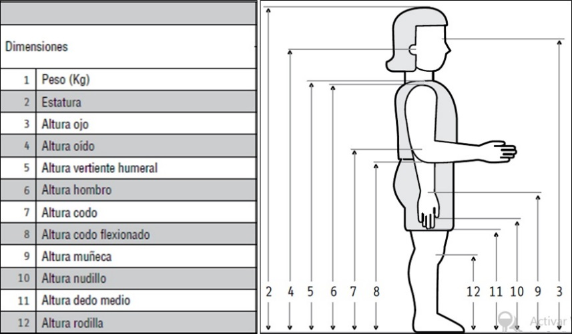
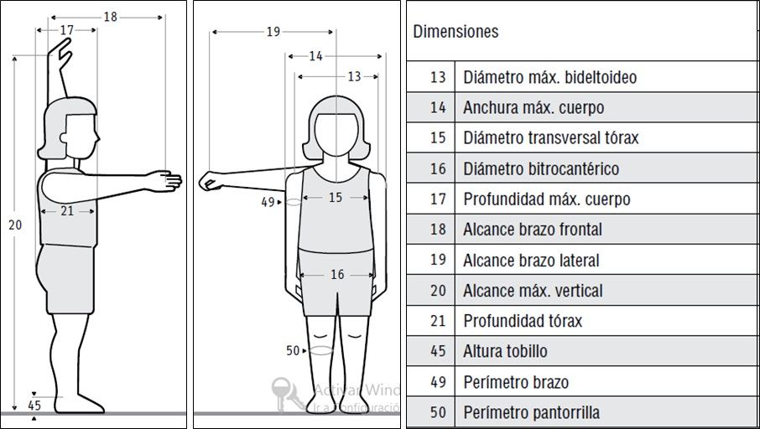

 | FEMENINO | MASCULINO
Tanner 1 | < 10 AÑOS | < 10 AÑOS
Tanner 2 | Entre 10 y 11.5 | Entre 10 y 11.5
Tanner 3 | Entre 11.5 y 13 | Entre 11.5 y 13
Tanner 4 | Entre 13 y 15 | Entre 13 y 15
Tanner 5 | > 15 AÑOS | > 15 AÑOS

